登録用
 |  |  |  |  |  |  |  | 2
 |  |  |  |  |  |  |  |  |  |  |  |  | 20170719更新

九州大学 学内合同企業説明会 訪問カード登録フォーム

企業ブース訪問時に企業へ提出する「訪問カード」を事前にプリントアウトし、当日使用することができます。 |  |  |  |  |  |  |  |  |  |  | ◆掲載イメージはこちら◆
下記の項目を全て記入後、別シート「印刷用」をプリントアウトしてください。 ※当日は受付時に1枚ご提出ください。
尚、会場内には、手書きの訪問カードもご用意しておりますので、プリントアウトを持参しなくても参加可能です。

氏名・所属

①氏名をフルネームでご記入ください。

 | 漢字氏名 | 姓 |  |  |  | 名

 | カタカナ氏名 | セイ |  |  |  | メイ

②学部・学府名をご選択ください。 |  |  |  |  | ―選択ください―

③学科・専攻名をご記入ください。 |  |  |  |  |  |  |  | ー選択くださいー

④学年をご選択ください。 |  |  |  |  | ―選択ください―

連絡先

⑤各種連絡先をご記入ください。

郵便番号 |  |  | - |  | 電話番号 | - | - |  |  | 携帯番号 |  | - |  | -

住所 |  |  |  |  |  |  |  |  |  | 建物名・ 部屋番号

メールアドレス① |  |  |  |  |  |  |  |  | ＠

メールアドレス② |  |  |  |  |  |  |  |  | ＠
※提出先の企業から就職活動に関する情報が届く場合があります。企業へ提出してもよいご連絡先をご記入ください。
参加日程

⑥参加日程を選択ください。 |  |  |  | ―選択ください―

全ての項目を記入後、別シート「印刷用」を確認し、 必要枚数をプリントアウトしてください。 ※一日の最大必要枚数は受付提出分を合わせて７枚です。 （一日あたり最大６社のブース訪問が可能）

印刷用
この画面をプリントアウトし、当日の訪問カードとして使用できます。※当日は受付時に1枚ご提出ください。

（各日とも70社程度の企業が参加しています。１日の最大必要枚数は受付提出分を合わせて７枚です。必要枚数をプリントアウトし、当日持参してください。）

尚、手書き用の訪問カードも会場内にご用意しておりますので、訪問カードを持参しなくても参加可能です。

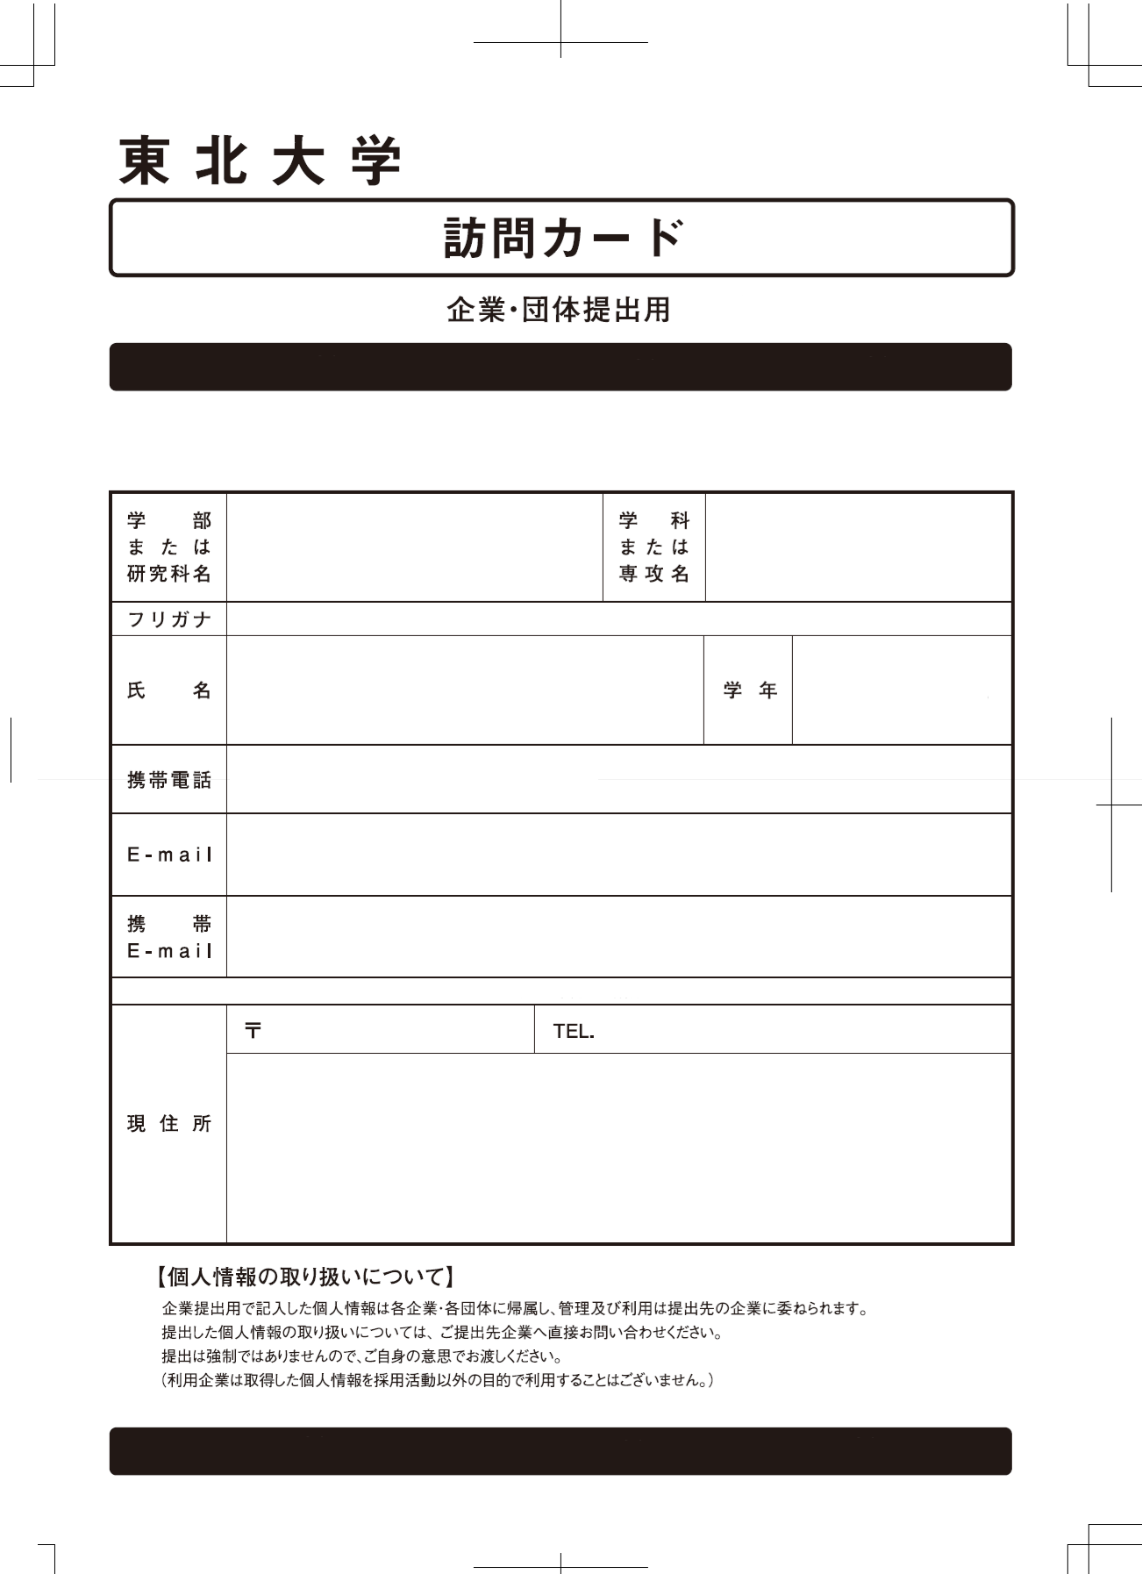

九 州 大 学

訪問カードの追加が必要な場合は受付スタッフにお申し出ください。手書き用の訪問カードをお渡しします。

（参加日）。

学 科
ま た は
専 攻 名
学 部
ま た は
学 府

フ リ ガ ナ

氏 名
学 年

携帯電話

Ｅーmail①

Ｅーmail②

〒
ＴＥＬ．

現 住 所

【個人情報の取り扱いについて】
企業へ提出した個人情報は各企業・各団体に帰属し、管理及び利用は提出先の企業に
委ねられます。
提出した個人情報の取り扱いについては、ご提出先企業へ直接お問合せください。
提出は強制ではありませんので、ご自身の意思でお渡しください。
（利用企業は取得した個人情報を採用活動以外の目的で利用することはございません。）

